SR1 Kalcitas (Done)
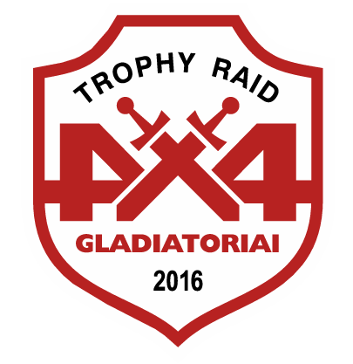


Preliminary results

Lietuvos 4x4 automobilių pravažumo sporto čempionato V etapas
OPEN 1 / SR1 Kalcitas (time limit 4 val.)

NO | Driver | Start | Finish | Time | KP | PENALTIES | Place | Points
203 | Darius Danusas | 13:20:00 | 14:54:13 | 1:34:13 | 15 |  | 1 | 50
228 | Audrius Paslauskas | 13:10:00 | 14:54:16 | 1:44:16 | 15 |  | 2 | 37
400 | Tomas Juodikis | 12:20:00 | 15:01:00 | 2:41:00 | 15 |  | 3 | 28
403 | Gediminas Žilėnas | 14:04:00 | 17:25:55 | 3:21:55 | 14 |  | 4 | 19
000 | Arvydas Noreikis | 13:23:00 | 14:54:44 | 1:31:44 | 5 | Crossed red line | 5 | 0

Organizer Gediminas Grigaitis

